1-17
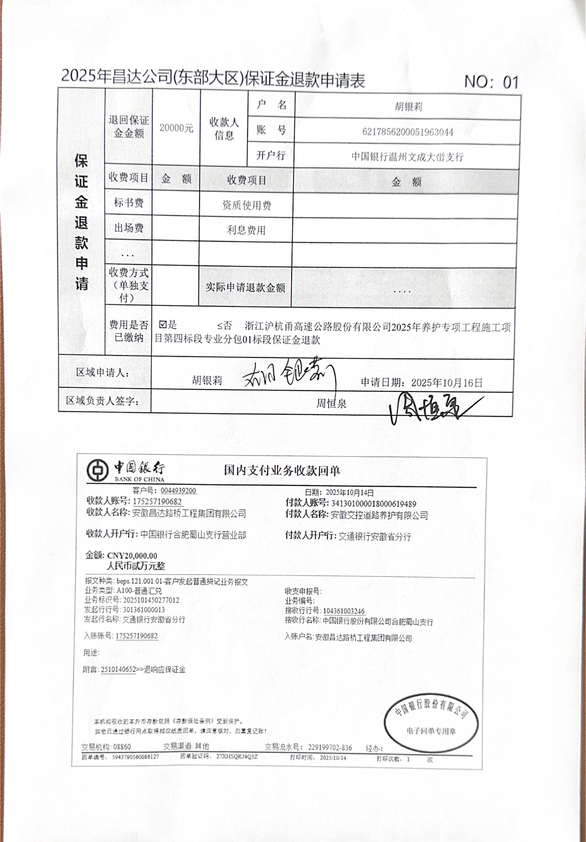
2025年昌达公司(东部大区)保证金退款申请表 NO：01
保 证 金 退 款 申 请 | 退回保证金金额 | 20000元 | 收款人 信息 | 户 名 | 胡银莉
 |  |  |  | 账 号 | 6217856200051963044
 |  |  |  | 开户行 | 中国银行温州文成大峃支行
 | 收费项目 | 金 额 | 收费项目 |  | 金 额
 | 标书费 |  | 资质使用费
 | 出场费 |  | 利息费用
 | ...
 | 收费方式 （单独支付） |  | 实际申请退款金额 |  | ....
 | 费用是否已缴纳 | þ是 £否 浙江沪杭甬高速公路股份有限公司2025年养护专项工程施工项目第四标段专业分包01标段保证金退款
区域申请人： |  | 胡银莉 申请日期：2025年10月16日
区域负责人签字： |  | 周恒泉
